Sheet1
Result |  |  |  |  |  |  |  |  | Improve
Completion Function

1

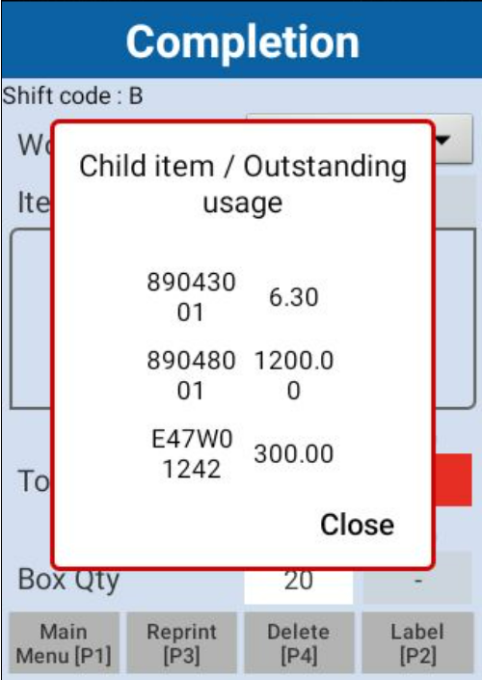
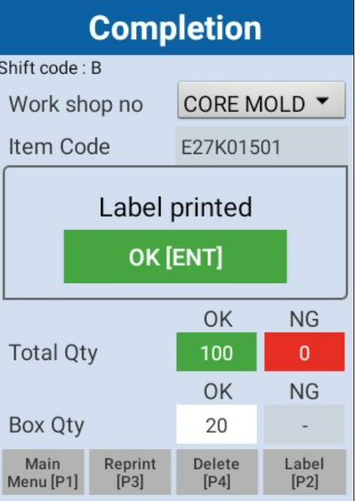

 |  |  |  |  |  |  |  | 1. สแกน QR ด้านบนเพื่อปริ้นยอดงานที่ผลิตได้
 |  |  |  |  |  |  |  | 2. ใส่จำนวนยอดงานที่ผลิตได้
 |  |  |  |  |  |  |  | 3. กดปุ่ม Label[P2]
 |  |  |  |  |  |  |  | 4. มีข้อความแจ้งเตือน แต่สลิปปริ้นยอดงานผลิตออกมาด้วย | 4.1 ถ้ามีข้อความแจ้งเตือน สลิปต้องปริ้นออกไม่ได้
 |  |  |  |  |  |  |  |  | 4.2 ขอปรับช่อง Child item ให้อยู่ในบรรทัดเดียวกันได้ไหมค่ะ 89043001
 |  |  |  |  |  |  |  | 5. ยอด Outstanding usage ไม่ถูกต้อง | 5.1 คำนวณตามช่อง I ในตัวอย่างที่1 และ ตัวอย่างที่2

NSET_ COMPO_DETAIL
ตัวอย่างที่ 1
ITEM_NO | ITEM_DESC | UOM | CHILD_ITEM_TYPE | Usage_Dec | Dmd_qty | Inp_qty | ACTUAL_USAGE | Outstanding usage (Formula) for warnning | ข้อความที่แจ้งเตือนยอดที่ไม่พอ : คำนวนยอดงานที่สแกน part เข้า line โดยการคำนวณจาก ยอดผลิตที่สั่งปริ้น จากตัวอย่างคือ 20 ชิ้น ตัวเลขที่ใช้แสดงข้อความเตือนตามยอดในช่อง I ตามตัวอย่างที่ 1 และตัวอย่างที่2 ที่ติดลบเท่านั้น
89043001 | PBT RESIN(KINGFA PBT-G15 NC101/BLUE STAR 110G15) | KG | 52 | 0.021 | 6.3 | 0 | 0 | -0.42
89048001 | PIN 48K6965#1-03 (SQ1*L12.5) | PCS | 52 | 4 | 1200 | 0 | 0 | -80
E47W01242 | ST CORE ASSY | PCS | 30 | 1 | 300 | 0 | 0 | -20

ตัวอย่างที่ 2
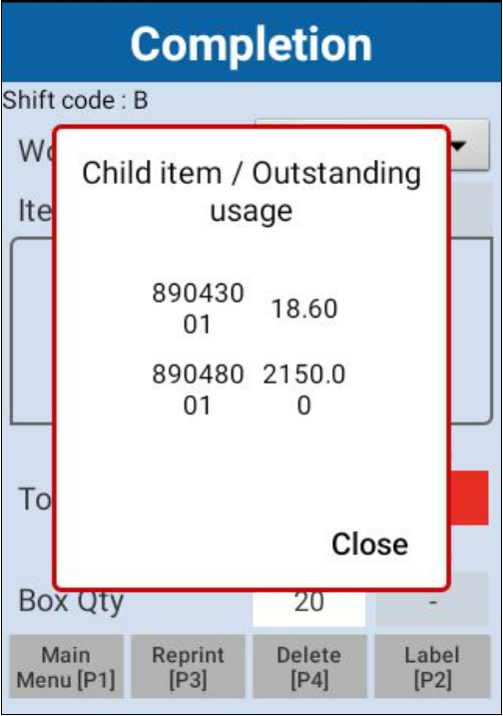

 |  |  |  |  |  | ทดลองใส่จำนวนที่สแกน Part | ทดลองใส่จำนวนที่ถูกใช้ไปแล้ว
ITEM_NO | ITEM_DESC | UOM | CHILD_ITEM_TYPE | Usage_Dec | Dmd_qty | Inp_qty | ACTUAL_USAGE | Outstanding usage (Formula) for warnning
89043001 | PBT RESIN(KINGFA PBT-G15 NC101/BLUE STAR 110G15) | KG | 52 | 0.021 | 6.3 | 6.3 | 6 | -0.12
89048001 | PIN 48K6965#1-03 (SQ1*L12.5) | PCS | 52 | 4 | 1200 | 500 | 450 | -30
E47W01242 | ST CORE ASSY | PCS | 30 | 1 | 300 | 200 | 150 | 30

Component Detail Function
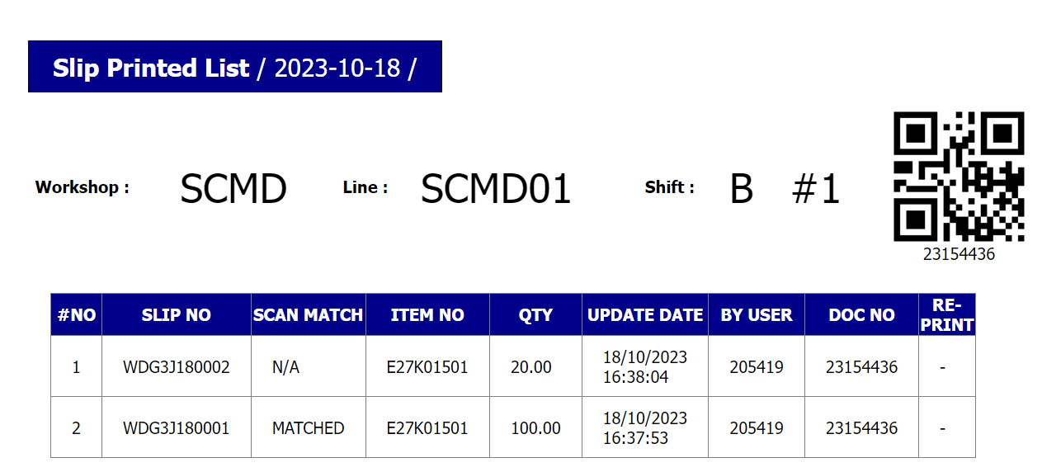
1

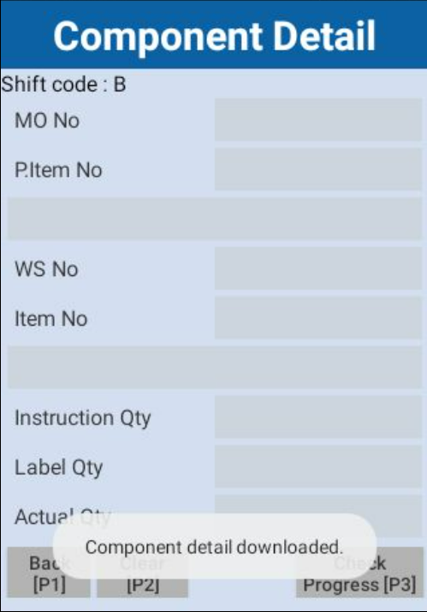

 |  |  |  |  |  |  |  | 1. สแกน QR code MO No เพื่อสแกน Part เข้า line การผลิต | ช่วยตรวจสอบให้หน่อยค่ะ
 |  |  |  |  |  |  |  | 2. หน้าจอ Component Detial ไม่มีข้อมูลขึ้น แต่มีข้อความ
 |  |  |  |  |  |  |  | แจ้งว่า "Component detail downloaded"

 |  |  |  |  |  |  |  | PM.NST_COM_DETAIl

